台本
第4回(情報検索のインタフェース) 台本 |  |  |  |  | 合計 | 864 | 0:04:28 |  | ↓変更可
スライド番号 | 見出し番号 見出し名 | シーン 該当スライド説明時の画面構成 | セリフ・演出(アニメーション等)の指示 ※改行は Alt＋Ener でできます。 ※修正したいセルにカーソルを合わせて、F2で編集できます。 ↓この列に入力した文字がカウントされます。 | 備考 | 時間加算 hh:mm:ss | 文字数 | 予想 分：秒 | 開始時間 | 会話スピード 字/分
1 |  | OP |  |  | 0:00:40 | 0 | 0:00:40 | 0:00:40 | 350
 |  | 冒頭のあいさつ、講師のみ座り | ヒューマンインタフェースの講義をはじめます。・・・ みなさん、こんにちは・・・講師の増井です。 今回は情報検索のインタフェースに関して解説します。 |  | 0:00:40 | 77 | 0:00:13 | 0:00:40 | 350
2 | 1-1●●について |  |  |  | 0:00:40 | 0 | 0:00:00 | 0:00:53 | 350
17 |  | テキスト検索アルゴリズム |  |  | 0:00:40 | 0 | 0:00:00 | 0:00:53 | 350
18 |  | 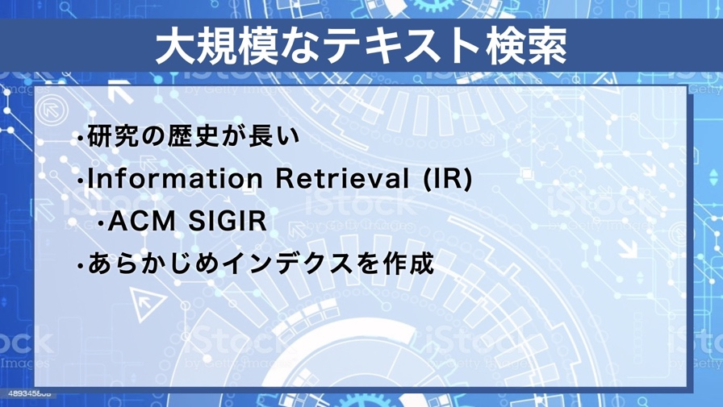 | キーワードを用いて大規模データを検索する手法の研究に関しては長い歴史があります。 コンピュータに関する世界最大の学会であるACM(Association for Computing Machinery)のSIGIR(Special Interest Group on Information Retrieval)では、何十年にもわたりテキストの検索手法が研究されてきました。 Information Retrievalとは情報検索のことですが、長年にわたり、情報検索といえばテキスト検索のことだと考えられていたことになります。 |  | 0:00:40 | 283 | 0:00:49 | 0:00:53 | 350
19 |  | 適合率と再現率 |  |  | 0:00:40 | 0 | 0:00:00 | 0:01:42 | 350
32 |  | 乗換案内 |  |  | 0:00:40 | 0 | 0:00:00 | 0:01:42 | 350
33 |  | 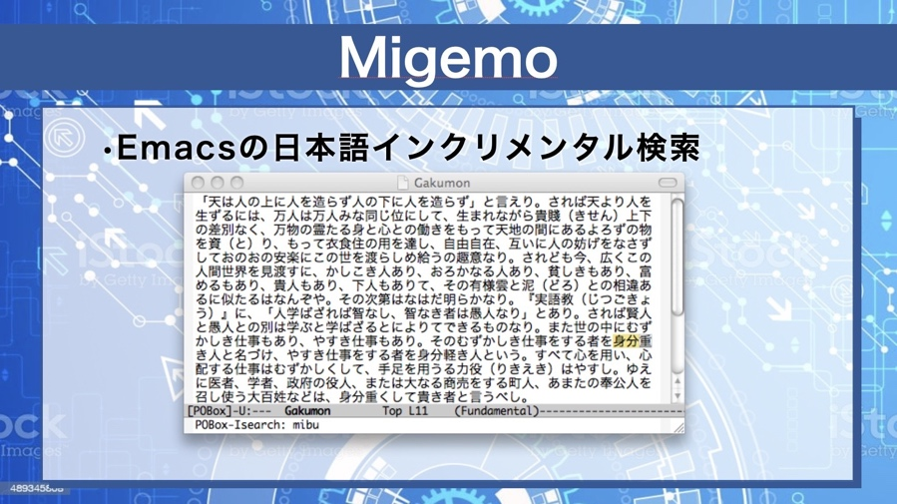 | これは日本語でインクリメンタル検索をすることができる「migemo」というシステムです。 検索キーワードとして「mibu」を入力した時点で「身分」という単語がマッチしてハイライトされています。 「mibu」で始まる単語は「身分」や「身振り」が考えられますが、そういう単語のどれかが文章中に存在するとき、その単語をハイライトさせています。 |  | 0:00:40 | 225 | 0:00:39 | 0:01:42 | 350
 |  | Migemo動画
34 |  | キーワード検索の限界 |  |  | 0:00:40 | 0 | 0:00:00 | 0:02:20 | 350
37 |  | ページランク |  |  | 0:00:40 | 0 | 0:00:00 | 0:02:20 | 350
38 |  | 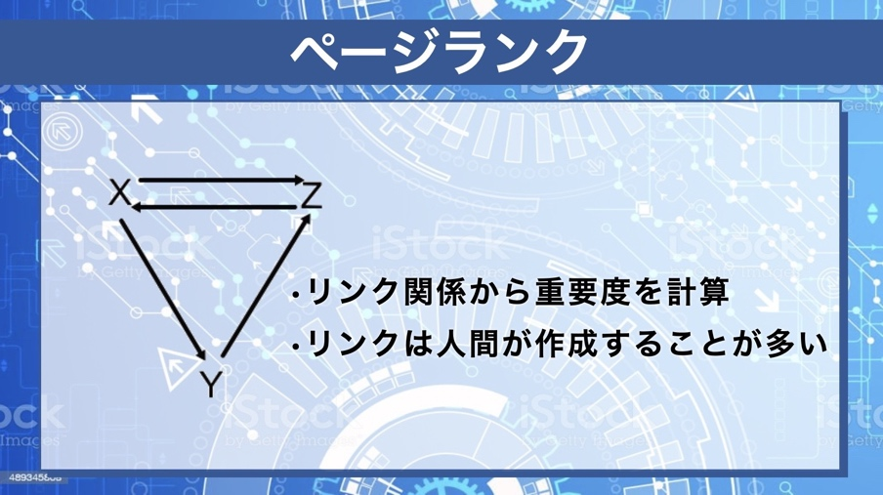 | ページランクは、ページ間のリンク関係からページの重要度を計算するアルゴリズムです。 X, Y, Zという3個のページがあり、矢印のようなリンクがあったとします。 ZはXとYからリンクされているため、重要なページだと考えられます。 一方、重要なページだと考えられるZからXへのリンクが有るので、Xも重要なページである可能性があります。 このように、リンクにもとづいてページの重要度を計算していくことにより、すべてのページの重要度を計算していきます。 |  | 0:00:40 | 279 | 0:00:48 | 0:02:20 | 350
 |  |  |  |  | 0:00:40 | 0 | 0:00:40 | 0:03:08 | 350
 |  | おわりのあいさつ、講師のみ座り |  | 終わりのあいさつ |  | 0 | 0:00:00 | 0:03:48 | 350
31 |  | ED |  | エンディング | 0:00:40 | 0 | 0:00:40 | 0:03:48 | 350

